Hoja1
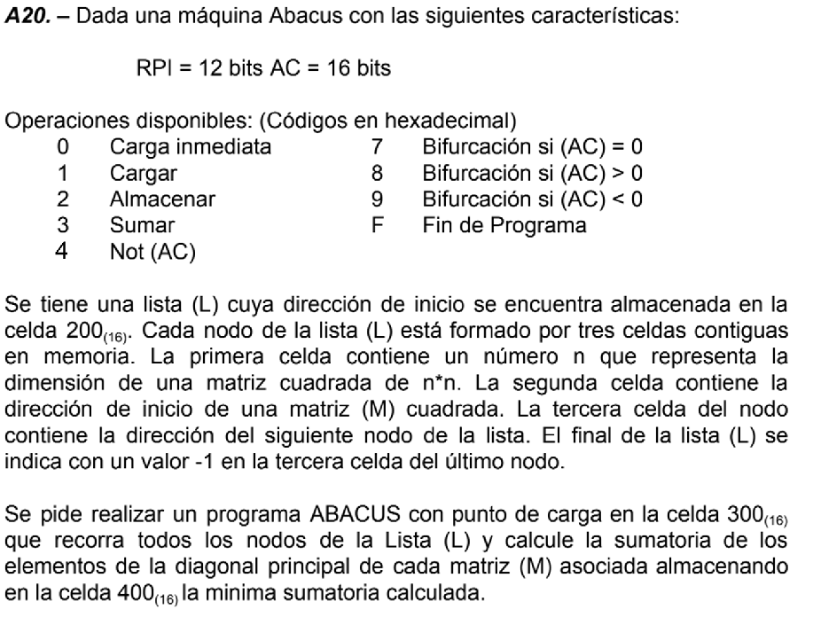

 |  | Estrategia:
 |  | 1- Cargar Lista
 |  | 2- Bifurcar si es -1
 |  | 3- Cargar Direccion de Matriz
 |  | 4- Inicializar Celdas Auxiliares
 |  | 5- Lógica de Suma de la Diagonal Principal
 |  | 6- Avanzar de Nodo
 |  | 7- Fin del Programa

Dir. De Memoria | Contenido | Comentarios
100
…
200 | EAEA | Inicio Lista
…
250 | 1000 | Auxiliar Instrucción Carga
251 | 0001 | Auxiliar 0001[16]
252 | 0002 | Auxiliar 0002[16]
253 | EAEA | Auxiliar Guarda Tamaño n Matriz
254 | EAEA | Auxiliar Direccion Matriz
255 | EAEA | Auxiliar Contador Iteraciones
…
300 | 1200 | Cargamos Direccion Lista
301 | 3250 | Generamos Instrucción Carga
302 | 2303 | Almacenamo en 303
303 | EAEA | Se ejecuta la carga
304 | 9323 | Si es -1, bifurcar al final (realizo la verificación acá por la manera que voy a estructurar el programa)
305 | 2253 | Almacenamos Tamaño en 253
306 | 1303 | Cargamos Instrucción de Carga
307 | 3251 | Le sumamos 1 para avanzar a la siguiente celda
308 | 2309 | Almacenamos Direccion Inicio Matriz en 309
309 | EAEA | Se ejecuta la carga
30A | 2254 | Guardamos en 254
30B | 0000 | Cargamos el 0000[16] (Esto deberia ir al principio, pero me olvide) | |
30C | 2400 | Lo guardamos en 400 | | | AL INICIO
30D | 2255 | Guardamos 0000[16] en 255 | |
30E | 1254 | Volvemos a cargar matriz
30F | 3250 | Generamos Instrucción Carga Contenido Matriz
310 | 2311 | Almacenamos Instrucción
311 | EAEA | Cargamos Contenido
312 | 3400 | (400)=(400)+Componente Matriz
313 | 2400 | Guardamos Nuevo contenido
314 | 1311 | Cargamos Instrucción carga
315 | 3251 | Avanzamos 1
316 | 3253 | Avanzamos n (ya estaríamos en el proximo elemento de la diagonal
317 | 2311 | Almacenamos en 311 para la Proxima Iteracion
318 | 1255 | Cargamos Contador Iteraciones
319 | 3251 | Le sumamos 1 para avanzar a la siguiente celda
31A | 2255 | Lo volvemos a guardar
31B | 4000 | NOT(Cantidad Iteraciones)
31C | 3251 | (AC)++ -> (AC)=-Cantidad Iteraciones
31D | 3253 | (AC)=Tamaño Matriz - Cantidad Iteraciones
31E | 8311 | Bifurcamos a 311 si es positivo (no termino de recorrer matriz)
31F | 1303 | Cargamos Instrucción de Carga
320 | 3252 | Vamos a la celda de la direccion del proximo nodo
321 | 2200 | La almacenamos en 200
322 | 0000 | (AC)=0000[16]
323 | 7300 | Bifurcamos incondicionalmente a 300
324 | FEEE | Fin del programa

